作成例
入力する箇所
自動表示する箇所
計画・実施工程表の作成（例）
実施方式を選択してください。
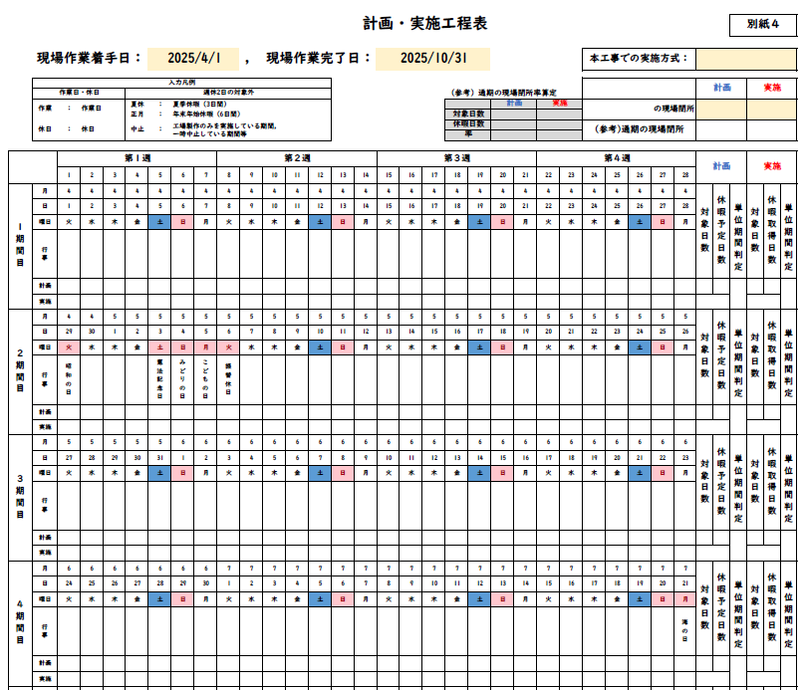
現場着手日・完了日を入力してください。
※工期ではありません。
実施要領に準じて判定し、
選択してください。

「入力凡例」を参考に、該当項目をプルダウンより選択してください。

月ごとの状況を表示します。
月日や行事は自動的に更新します。

実施要領に準じて判定し、
選択してください。
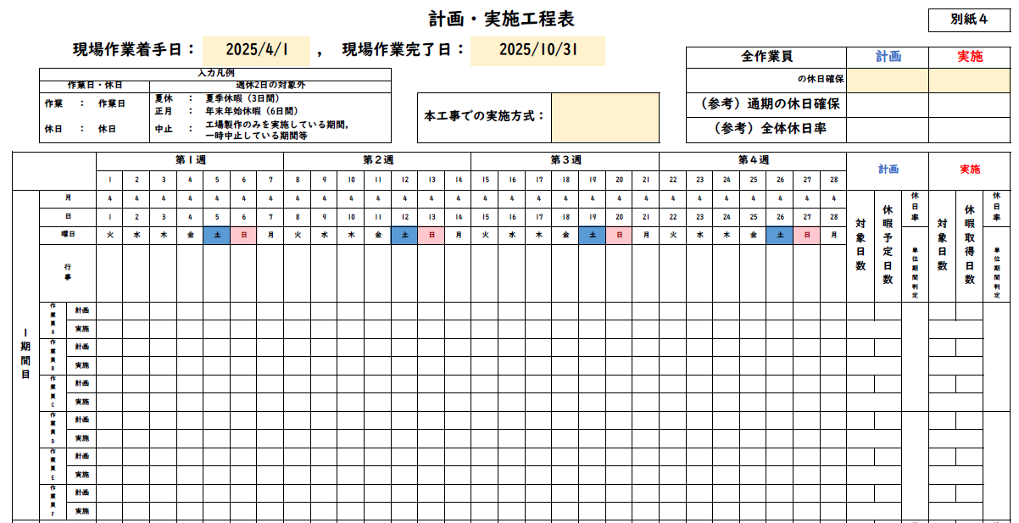

交替制は作業員ごとに、該当項目をプルダウンより選択してください。

※シートの保護はパスワードを設定しておりませんので、必要に応じて解除してください。
※ページが足りない場合は、シートをコピーするなどして対応してください。

